用例
Module | Case | Market | Test case (purpose of test) | Detail description | Test data | Expected result | Actual result | Remark/ Observation/attch.
WebService | 报价列表行情 | sh1 | 所有证券信息（sub type :all） | 1、发送请求 2、查看服务端回传数据 | /v1/sh1/list/exchange/all | 能够从服务端获取正确信息
 |  |  | A股证券信息（sub type :ashare） | 同上 | 1、所有字段：/v1/sh1/list/exchange/ashare 2、指定字段：/v1/sh1/list/exchange/ashare?select=code,name,prev_close,last,chg_rate,volume 3、指定不存在字段:/v1/sh1/list/exchange/ashare?select=erdsadddddddd 4、降序:/v1/sh1/list/exchange/ashare?order=chg_rate 5、升序: /v1/sh1/list/exchange/ashare?select=code,name,prev_close,last,chg_rate,volume&order=chg_rate,ASE | 1、同上 2、同上 3、提示准确错误信息 4、能够从服务端获取正确信息 5、同上 | 1、 2、 3、mqws收到消息，未反回任何数据 4、 5、
 |  |  | B股证券信息（sub type :bshare） | 同上 | /v1/sh1/list/exchange/bshare | 同上
 |  |  | 基金（sub type :fund） | 同上 | /v1/sh1/list/exchange/fund | 同上
 |  |  | 债券（sub type :bond） | 同上 | /v1/sh1/list/exchange/bond | 同上
 |  |  | 指数（sub type :index） | 同上 | /v1/sh1/list/exchange/index | 同上
 |  |  | 自定义板块（sub type :self） | 同上 | 1、指定具体code：/v1/sh1/list/self/600000_600600?select=code,name,prev_close,last,chg_rate,volume&order=chg_rate, ASE 2、指定具体code: /v1/sh1/list/self/600000_600600_600604?select=code,name,prev_close,last,chg_rate,volume&order=chg_rate, ASE | 同上 | 1、 2、
 |  | sho | 所有（sub type :all） | 同上 | 1、所有字段：/v1/sho/list/exchange/all 2、指定字段：/v1/sho/list/exchange/all?select=code,name,pinyin,contractid,stockid,open_interest 3、指定不存在字段:/v1/sho/list/exchange/all?select=erdsad 4、降序:/v1/sho/list/exchange/all?order=pre_close 5、升序:/v1/sho/list/exchange/all?order=pre_close, ASE | 1、同上 2、同上 3、提示准确错误信息 4、能够从服务端获取正确信息 5、同上 | 1、 2、 3、服务端收到消息，未返回任何数据 4、 5、
 |  |  | 标的证券select=stockid,stocksymbol （sub type :underlyingstock） | 同上 | /v1/sho/list/exchange/underlyingstock | 同上
 |  |  | 交割月select= expiremonth（sub type :expiremonth） | 同上 | /v1/sho/list/exchange/expiremonth?select=code,name,expiremonth | 同上
 |  |  | T型报价（sub type :tstyle） | 同上 | /v1/sho/list/tstyle/600104_4?select=code,name,contractid,last | 同上
 |  |  | 自定义板块（sub type :self） | 同上 | 1、/v1/sho/list/self/10000145 2、/v1/sho/list/self/10000145_10000147 | 同上 | 1、 2、
 | 快照行情 | sh1 | 指定code | 同上 | 1、未定列：/v1/sh1/snap/600000 2、指定列: /v1/sh1/snap/600000?select=code,name,prev_close,open,high,low,last,change | 同上 | 1、 2、
 |  | sho | 指定code | 同上 | 1、未定列：/v1/sho/snap/10000145 2、指定列：/v1/sho/snap/10000145?select=code,name,constractid,unit,pre_interest | 同上 | 1、 2、
 | 当天走势 | sh1 | 指定code | 同上 | 1、/v1/sh1/line/600000?begin=1&end=20 2、/v1/sh1/line/600000?begin=1 3、/v1/sh1/line/600000?end=20 4、/v1/sh1/line/600000?select=price,avg_price,volume 5、/v1/sh1/line/600000?begin=-242&end=-1 6、/v1/sh1/line/600000?begin=-242 7、/v1/sh1/line/600000?end=-1 | 同上 | 1、 2、 3、 4、 5、 取得数据仍为当日数据，并不是前一日数据 6、 7、
 |  | sho | 指定code | 同上 | 1、当天：/v1/sho/line/10000145?select=price,avg_price,volume,open_interest,in_value,time_vlue 2、历史：/v1/sho/line/10000145?begin=-242&end=-1 | 同上 | 1、 2、
 | 分笔成交 | sh1 | 最近30笔成交 | 同上 | /v1/sh1/trd1/600000?begin=-31&end=-1 | 同上
 |  |  | 最近10笔成交 |  | /v1/sh1/trd1/600000 | 同上
 |  |  | 全部分笔成交 | 同上 | /v1/sh1/trd1/600000?begin=0&end=-1 | 同上
 |  | sho | 最近30笔成交 |  | /v1/sho/trd1/10000145?begin=-31&end=-1 | 同上
 |  |  | 最近10笔成交 |  | /v1/sho/trd1/10000145 | 同上
 |  |  | 全部分笔成交 | 同上 | /v1/sho/trd1/10000145?begin=0&end=-1 | 同上
 | 分价成交 | sh1/sho | 获取全部分价成交 | 同上 | 1、/v1/sh1/trd2/600000 2、/v1/sho/trd2/10000145 | 同上 | 1、 2、
 | K线数据 | sh1 | 5分钟 | 同上 | 1、/v1/sh1/mink/600000?select=date,open,high,low,amount 2、/v1/sh1/mink/600000?begin=-30&end=-1 | 同上 | 1、 2、
 |  |  | 15分钟 | 同上 | 1、/v1/sh1/mink/600000?period=15 | 同上
 |  |  | 日 | 同上 | 1、最新100根K线：/v1/sh1/dayk/600000?select=date,open,high,low,amount 2、历史5根K线：/v1/sh1/dayk/600000?begin=-10&end=-6 | 同上 | 1、 2、
 |  |  | 周 | 同上 | /v1/sh1/dayk/600000?period=week | 同上
 |  |  | 月 | 同上 | /v1/sh1/dayk/600000?period=month | 同上 | 内存数据不全，无法生成准确月K线
 |  |  | 年 | 同上 | /v1/sh1/dayk/600000?period=year | 同上 | 内存数据不全，无法生成准确年K线
 |  |  | 自定义周期 | 同上 | 1、2天：/v1/sh1/dayk/600000?period=2 | 同上
 |  |  | 上一个交易日走势 | 同上 | /v1/sh1/mink/600000?begin=-242&stop=-1&period=1&select=date,open,close,avg,volume | 同上
 |  | sho | 5分钟 | 同上 | 1、/v1/sho/mink/10000145?select=date,open,high,low,open_interest 2、/v1/sho/mink/10000145?begin=-30&end=-1 | 同上 | 1、 2、
 |  |  | 15分钟 | 同上 | /v1/sho/mink/10000145?period=15 | 同上
 |  |  | 日 | 同上 | 1、最新100根K线：/v1/sho/dayk/10000145？select=date,open,high,low,open_interest 2、历史30根K线：/v1/sho/dayk/10000145?begin=-30&end=-1 | 同上 | 1、 2、
 |  |  | 周 | 同上 | /v1/sho/dayk/10000145?period=week | 同上 | 内存数据不全，未生成准确数据
 |  |  | 月 | 同上 | /v1/sho/dayk/10000145?period=month | 同上 | 内存数据不全，未生成准确数据
 |  |  | 年 | 同上 | /v1/sho/dayk/10000145?period=year | 同上 | 内存数据不全，未生成准确数据
 |  |  | 自定义周期 | 同上 | 1、2天：/v1/sho/dayk/10000145?period=2 | 同上 | 得到3月25 26 两个单日数据，没有生成一条2日周期数据
 |  |  | 上一个交易日走势 | 同上 | /v1/sho/mink/10000145?begin=-242&stop=-1&period=1&select=date,open,close,avg,volume,open_interest | 同上
 |  |  | 指标计算 | 同上 | 1、/v1/sh1/dayk/600070?select=date,MACD,KDJ,RSI,BOLL,WR,BIAS,VR 2、/v1/sh1/dayk/600070?select=date,MACD&param=MACD-12-6-9 | 同上
 |  |  | 默认返回中增加均价 | 同上 | 1、/v1/sh1/dayk/600070? 2、/v1/sho/mink/10000183? | 同上
 | 历史数据 | sh1 | 个股默认返回 | 同上 | 1、股票 /v1/sh1/hissnap/600000/20150820 2、债券 /v1/sh1/hissnap/010107/20150918 3、指数 /v1/sh1/hissnap/000001/20150820 4、股票异常 /v1/sh1/hissnap/0001001/20150820 5、非交易日 /v1/sh1/hissnap/600000/20150906 | 同上
2、BadRequest
 |  |  | begin/end过滤 | 同上 | 1、/v1/sh1/hissnap/600000/20150820?begin=-10&end=-1 2、异常 /v1/sh1/hissnap/600000/20150820?begin=-10&end=1 | 同上
2、BadRequest]]}
 |  |  | select过滤测试 | 同上 | 1、/v1/sh1/hissnap/600000/20150820?begin=-10&end=-1&select=Volume,Amount 2、异常 /v1/sh1/hissnap/600004/20150820?begin=-10&end=-1&select=Volume,Amount1 | 同上
2、{"code":"600000","total":13,"begin":0,"end":13,"hisSnap":[]}
 |  |  | time过滤 | 同上 | 1、/v1/sh1/hissnap/600000/20150820?begin=-100&end=-1&time=145400-145500 2、异常 /v1/sh1/hissnap/600000/20150820?begin=-100&end=-1&time=145400-135500 | 同上
2、BadRequest,1249809901.0000]]}
 |  |  | begin/end+select+time过滤 | 同上 | 1、/v1/sh1/hissnap/600000/20150820?begin=-100&end=-1&select=Volume,Amount&time=145400-145500 2、异常 /v1/sh1/hissnap/600000/20150820?begin=-100&end=-1&select=Volume1,Amount&time=145400-145500 | 同上
2、BadRequest get code market error. return:3001
3、BadRequest get code market error. return:3102
 |  | sho | 个股默认返回 | 同上 | 1、债券 /v1/sho/hissnap/10000186/20150918 2、股票异常 /v1/sho/hissnap/101873/20150918 3、非交易日 /v1/sho/hissnap/10000183/20150906 | 同上
2、BadRequest get code market error. return:3001
 |  |  | begin/end过滤 | 同上 | 1、/v1/sho/hissnap/10000186/20150820?begin=-10&end=-1 2、异常 /v1/sho/hissnap/600000/20150820?begin=-10&end=1 | 同上
2、BadRequest]]}
 |  |  | select过滤测试 | 同上 | 1、/v1/sho/hissnap/10000186/20150820?begin=-10&end=-1&select=Volume,Amount 2、异常 /v1/sho/hissnap/10000186/20150820?begin=-10&end=-1&select=Volume,Amount1 | 同上
2、{"code":"10000187","total":6061,"begin":5962,"end":6061,"hisSnap":[]}
 |  |  | time过滤 | 同上 | 1、/v1/sho/hissnap/10000186/20150820?begin=-100&end=-1&time=145400-145500 2、异常 /v1/sho/hissnap/10000187/20150908?begin=-100&end=-1&time=100-b | 同上
2、BadRequest
 |  |  | begin/end+select+time过滤 | 同上 | 1、/v1/sho/hissnap/10000187/20150820?begin=-100&end=-1&select=Volume,Amount&time=145400-145500 2、异常 /v1/sho/hissnap/10000187/20150820?begin=-100&end=-1&select=Volume1,Amount&time=145400-145500 | 同上
4、BadRequest get code market error. return:3001
5、/v1/sh2/hissnap/600000/20150820
 |  | sh2 | 个股默认返回 | 同上 | 1、股票 /v1/sh2/hissnap/600000/20150820 2、债券 /v1/sh2/hissnap/010107/20150918 3、指数 /v1/sh2/hissnap/000001/20150820 4、股票异常 /v1/sh2/hissnap/0001001/20150820 5、非交易日 /v1/sh2/hissnap/600000/20150820 | 同上
2、BadRequest
 |  |  | begin/end过滤 | 同上 | 1、/v1/sh2/hissnap/600000/20150820?begin=-10&end=-1 2、异常 /v1/sh2/hissnap/600000/20150820?begin=-10&end=1 | 同上
2、BadRequest
 |  |  | select过滤测试 | 同上 | 1、/v1/sh2/hissnap/600000/20150820?begin=-10&end=-1&select=Volume,Amount 2、异常 /v1/sh2/hissnap/600004/20150820?begin=-10&end=-1&select=Volume,Amount1 | 同上
2、BadRequest
2、BadRequest
2、BadRequest
2、BadRequest
 |  |  | time过滤 | 同上 | 1、/v1/sh2/hissnap/600000/20150820?begin=-100&end=-1&time=145400-145500 2、异常 /v1/sh2/hissnap/600000/20150820?begin=-100&end=-1&time=145400-145500 | 同上
2、BadRequest
 |  |  | begin/end+select+time过滤 | 同上 | 1、/v1/sh2/hissnap/600000/20150820?begin=-100&end=-1&select=Volume,Amount&time=145400-145500 2、异常 /v1/sh2/hissnap/600000/20150820?begin=-100&end=-1&select=Volume1,Amount&time=145400-145500 | 同上
ShmCreater | create |  | 创建指定大小共享内存 | 1、终端输入启动命令及参数 2、查看输出LOG | 指定20G内存：$shmcreater create /level2/seus/data/shmquot 20 | 终端输出创建成功提示信息
 | show | sh1/sho | 展现指定共享内存使用情况 | 同上 | $shmcreater show /level2/seus/data/shmquot | 终端输出正确提示信息
 | release |  | 释放指定共享内存 | 同上 | $shmcreater release /level2/seus/data/shmquot | 终端输出释放成功提示信息
Rebuild | 重建初始文件 |  | 重建reference文件 | 1、终端输入启动命令及参数 2、查看输出LOG 3、查看data目录下文件时间 | $rebuild 1 3 | 1、终端输出正确提示信息 2、data目录下生成新的reference文件
 |  | sh1 | 重建reff文件 | 1、终端输入启动命令及参数 2、查看输出LOG 3、查看data目录下文件时间 | $rebuild 1 24 | 1、终端输出正确提示信息 2、data目录下生成新的reff文件
Initial | 初始化共享内存 | sho | reference初始化 | 1、终端输入启动命令 2、查看输出LOG 3、运行shmcreater show 查看内存情况 | $sh1initial | 1、终端输出初始化成功提示信息 2、共享内存sh1对应部分初始化成功
 |  | sh1 | reff初始化 | 同上 | $shoinitial | 1、终端输出初始化成功提示信息 2、共享内存sho对应部分初始化成功
Transfer | 转化原始文件数据 | sho | 证券原始数据文件转化 | 1、终端输入启动命令 2、查看输出LOG 3、运行shmcreater show 查看内存情况 | $sh1transfer | 1、终端输出转化成功提示信息 2、共享内存sh1对应部分存入正确数据 | 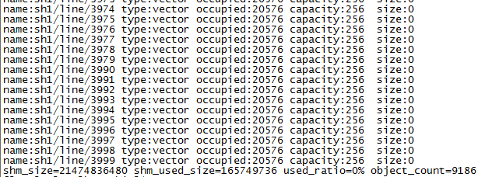
 |  | sh1 | 期权原始数据文件转化 | 同上 | $shotransfer | 1、终端输出转化成功提示信息 2、共享内存sho对应部分存入正确数据
HistorySave | 保存当天K线数据 | sho | 当天证券K线数据保存 | 1、终端输入启动命令 2、查看输出LOG 3、查看data/his_sh1目录下文件 (实际运行情况下，save操作在15:30分进行) | $sh1historysave | 1、终端输出保存成功提示信息 2、data/his_sh1目录下生成当天K线文件（当天DayK线文件和当天MinK文件）
 |  | sh1 | 当天期权K线数据保存 | 1、终端输入启动命令 2、查看输出LOG 3、查看data/his_sho目录下文件 (实际运行情况下，save操作在15:30分进行) | $shohistorysave | 1、终端输出保存成功提示信息 2、data/his_sho目录下生成当天K线文件（当天DayK线文件和当天MinK文件）
HistoryLoad | 历史K线数据加载 | sho | select过滤测试 | 1、查看记录共享内存加载前使用情况 2、终端输入启动命令和参数 3、查看输出LOG 4、查看内享内存加载后占用情况 | 1、加载sh1：$historyload sh1 2、加载sho：$historyload sho | 1、终端输出加载成功提示信息 2、历史数据初加载入内享内存 | 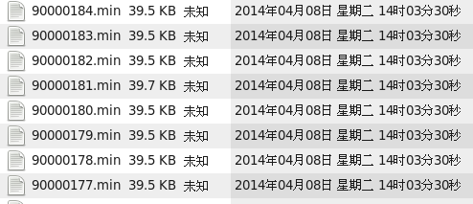
mqws | Web服务 | sho/sh1 | 启动Web服务 | 1、终端输入启动命令 2、查看输出LOG | $mqws | 终端输出启动成功提示信息 | 1、 2、
脚本 |  | sho/sh1/sh2 | 启动整个数据清洗服务 | 1、后台启动seus_monitor.sh 2、后台启动seus_start.sh |  | 1、系统能正常运行，并提供实时和历史行情
 |  |  |  |  |  |  | 无

apache benchmark
Module | Case | Type | Test case (purpose of test) | Detail description | Test data | Requests and Concurrency | Expected result | Actual result | Remark/ Observation/attch.
WebService | 报价列表行情 | list | 所有证券信息（sub type :all） | 1、发送请求 2、查看服务端回传数据 | /v1/sh1/list/exchange/all | 10000/1000
 |  |  | A股证券信息（sub type :ashare） | 同上 | /v1/sh1/list/exchange/ashare?select=code,name,prev_close,last,chg_rate,volume&order=chg_rate,ASE | 10000/1000
 |  |  | 自定义板块（sub type :self） | 同上 | /v1/sh1/list/self/600000_600600_600604_600605_600607_600608_600609_600610_600615_900901_900902?select=code,name,prev_close,last,chg_rate,volume&order=chg_rate, ASE | 10000/1000 | 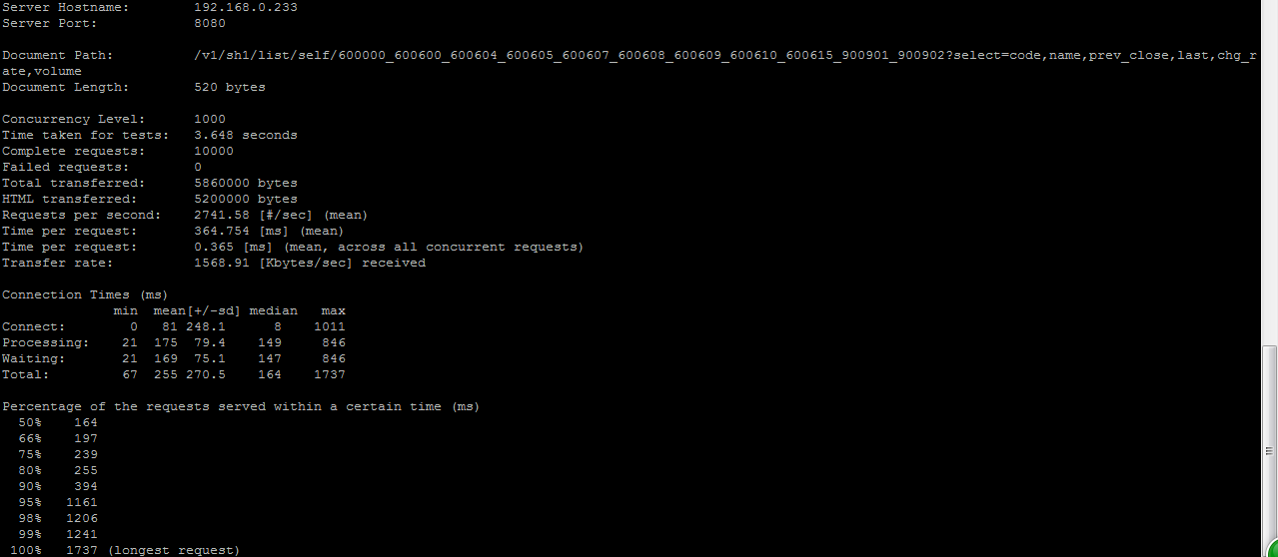
 | 快照行情 | snap | 指定code | 同上 | /v1/sh1/snap/600000 | 20000/20000
 | 当天走势 | line | 指定code | 同上 | /v1/sh1/line/600000 | 20000/20000
 |  | trd1 | 最近10笔成交 |  | /v1/sh1/trd1/600000/end=10 | 20000/20000
 |  |  | 全部分笔成交 | 同上 | /v1/sh1/trd1/600000?begin=0&end=-1 | 20000/20000
 | 分价成交 | trd2 | 获取全部分价成交 | 同上 | /v1/sh1/trd2/600000 | 20000/20000
 |  | dayk | 日 | 同上 | /v1/sh1/dayk/600000?begin=0&end=-1 | 20000/20000
 |  | mink | 5分钟 | 同上 | /v1/sh1/mink/600000?begin=0&end=-1 | 10000/10000
 |  | 历史快照 |  |  | /v1/sh1/hissnap/600000/20150930?time=094000-100000 | 20000/20000 |  | 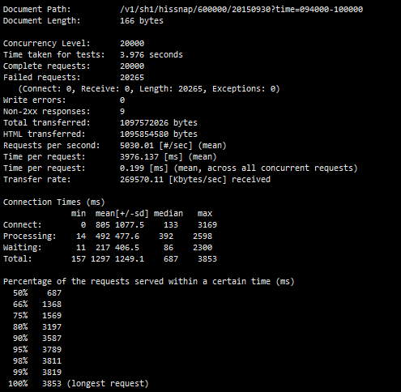
 |  | 历史逐笔成交 |  |  | /v1/sh2/histrd0/600000/20150930?time=09400000-10000000 | 20000/20000 |  | 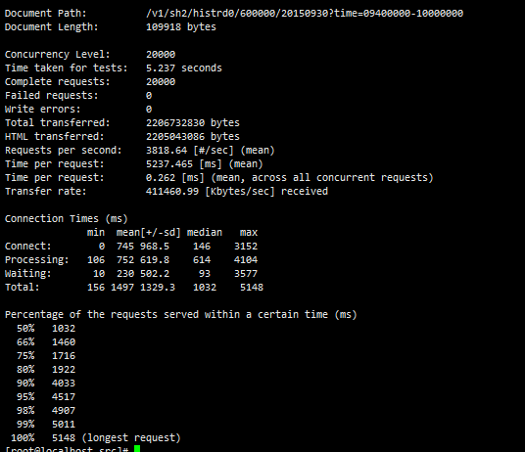
 |  | 历史集合竞价 |  |  | /v1/sh2/hisauc/600000/20150930 | 20000/20000 |  | 